Sheet1
* 데이터로딩 및 언로딩
데이터 엔지니어는 최종 사용자가 실행 가능한 통찰력을 얻을 수 있는 상태로 데이터를 제공하기 위해
다양한 이종 소스의 데이터셋으로부터 원시 데이터 수집 및 변환 관리를 담당

1. 1 데이터 유형
* 반정형 데이터 유형
- VARIANT, OBJECT 및 ARRAY의 세가지 Snowflake 데이터 유형이 반정형 데이터 유형을 지원하는 데 사용
- variant 데이터 유형은 OBJECT 및 ARRAY를 포함하여 다른 Snowflake 데이터 유형의 값을 저장할 수 있다.
VARIANT는 범용데이터 유형으로 간주 된다.
- VARIANT 데이터 유형은 압축된 파일 크기가 16MB로 제한된다. VARIANT데이터 유형 열에 저장된 반정형
데이터가 배열, 문자열을 가지 숫자, 날짜 및 타임스탬프를 포함하고 있으면 객체 및 키데이터를 별도의
관계형 열에 평탄화할 필요가 있다.
- OBJECT 데이터 유형은 키-값 쌍의 컬렉션을 나타내며 여기서 키는 비어 있지 않은 문자열이고 값음 VARIANT 데이터 유형
- ARRAY 데이터 유형은 인덱스가 음수가 아닌 정수이고 값이 VARIANT 데이터 유형인 임의 크기의 고밀도 또는 희소 배열임

1.2 파일 포멧
- 파일 포멧은 COPY 명령과 함께 사용할 수 있는 Snowflake 객체 이다.
- 파일 포맷은 압축 및 파일 유형과 같은 매개변수로 데이터 파일을 정의 한다.
- CSV 파일의 공백 및 필드 구분 기호 자르기 JSON 파일의 외부 배열 제거와 같은 포맷 옵션을 정의한다.
- 데이터 언로딩을 위한 Snowflake 지원 파일 포멧 유형에는 반정형 데이터용 JSON 및 Parquet와 정형 데이터용
CSV 및 TSV와 같은 구분자가 있는 파일 포멧이 포함된다.
- 데이터 로딩 파일 포멧 유형에는 동일한 언로딩 포맷 유형과 XML, Avro 및 ORC가 포함된다.

 | * CSV 파일 포맷유형의 포맷옵션
 | 포맷옵션 | 매개변수 | 로딩/언로딩 | 내용 | 기본형식
 | ENCODING = | <string>' | UTF8 | Loading | 소스 데이터 문자 집합을 지정하는 문자열 | UTF8
 | ERROR_ON_COL- UMN_COUNT_MIS- MATCH = | TRUE | FALSE | Loading | 입력 파일의 구분된 열 수가 해당 테이블의 열 수와 일치하지 않는 경우 구문 분석 오류 를 생성하리 여부를 지정하는 Boolean | TRUE
 | REPLACE_INVAL- ID_CHARACTERS = | TRUE | FALSE | Loading | 유효하지 않은 UTF-8 문자를 유니코드 대체 문자로 대체할지 여부를 지정하는 Boolean | FALSE
 | SKIP_BYTE_OR- LINES = | TRUE | FALSE | Loading | 파일에서 빈 줄을 건너뛸지 여부를 지정 | FALSE
 | SKIP_BYTE_OR- DER_MARK = | TRUE | FALSE | Loading | 바이트 순서 표시를 건너뛸지 여부를 지정하는 Bollean | TRUE
 | VALIDATE_UTF8 = | TRUE | FALSE | Loading | UTF-8 문자 인코딩의 유효성을 검사할지 여부를 지정하는 Boolean | TRUE
 | SKIP_HEADER = | <integer> | Loading | 건너뛸 파일 시작 부분의 줄 수 | 0
 | TRIM_SPACE = |  | Loading | 필드에서 공백을 제거할지 여부를 지정하는 Boolean | FALSE
 | BINARY_FORMAT = | HEX | BASE64 | UTF8 | Loading, Unloading | 이진 입력 및 출력에 대한 인코딩 포맷을 정의 | HEX
 | DATE_FORMAT = | <string>' | AUTO | Loading, Unloading | 날짜 값의 포맷을 정의함 | AUTO
 | EMPTY_FIELD-AS_NULL |  | Loading, Unloading | 파일의 빈 필드에 대해 SQL NULL을 삽입 할지 여부를 지정함 | TRUE
 | ESCAPE = | <character>' | NONE | Loading, Unloading | 묶인 값과 묶이지 않은 값의 escape문자로 사용되는 단일 문자열 | NONE
 | ESCAPE_UNEN-CLOSED_FIELD = | <character>' | NONE | Loading, Unloading | 묶이지 않은 값에 대해서만 escape 문자 로 사용되는 단일 문자열 | / (backslash)
 | FIELD_DELIMITER = | <character>' | NONE | Loading, Unloading | 파일에서 필드를 구분하는 하나 이상의 문자 | ,(comma)
 | FIELD_OPTIONAL-LY_CNCLOSED_BY = | <character>' | NONE | Loading, Unloading | Escape와 함께 자주 사용되는 문자열을 묶는 데 사용되는 문자 | NONE
 | MULL_IF = | ('<string>[ ,'<string>, …}) | Loading, Unloading | SQL NULLfh 변하거나 SQL null에서 변환하는 데 사용되는 문자열 | NULL (\\N)
 | RECORD_DELIMIT-ER = | <character>' | NONE | Loading, Unloading | 파일에서 레코드를 구분하는 하나 이상의 문자 | Newline Character
 | TIME_FORMAT = | <string>' | AUTO | Loading, Unloading | 시간 값의 포맷을 정의함 | AUTO
 | TIMESTAMP_FOR-MAT = | <string>' | AUTO | Loading, Unloading | 타임스탬프 값의 포멧을 정의함 | AUTO
 | FILE_EXTENSION = | <STRING>' | Unloading | 스테이지로 언로딩된 파일의 확장자를 지정함 | NULL

 | *JSON 파일포멧 유형의 포맷 옵션
 | 포맷옵션 | 매개변수 | 로딩/언로딩 | 내용 | 기본형식
 | ALLOW_DUPLICATE | TRUE | FALSE | Loading | 중복 객체 필드 이름을 허용할지 여부를 지정 하는 불리언(마지막 이름만 보존) | FALSE
 | BINARY_FORMAT = | HEX | BASE 64 | UTF8 | Loading | 이진 문자열 값의 인코딩 포맷을 정의 | HEX
 | DATE_FORMAT = | <string>' | AUTO | Loading | 날짜 값의 포맷을 정의 | AUTO
 | ENABLE_OCTAL = | TRUE | FALSE | Loading | 8진수의 구문 분석을 가능하게 하는 불리언 | FALSE
 | IGNORE UTF8_ERRORS = | TRUE | FALSE | Loading | UTF-8 인코딩 오류가 조건을 생성하는지 여부를 지정하는 불리언 | FALSE
 | NULL_IF = | ('<string> [ ,'<string>,…}) | Loading | SQL NULL로 변환하거나 SQL NULL에서 변환하는 데 사용되는 문자열 | NULL(//N)
 | REPLACE_INVALID _CHARACTERS = | TRUE | FALSE | Loading | 유효하지 않은 UTF-8을 유니코드 대체 문자가 있는 문자로 대체할지 여부를 지정하는 불리언 | FALSE
 | SKIP_BYTE_ORDER_MARK = | TRUE | FALSE | Loading | 바이트 순서 표시를 건너뛸지 여부를 지정하는 불리언 | TRUE
 | STRIP_NULL-VALUES = | TRUE | FALSE | Loading | JSON parser가 객체 필드를 제거하거나 null 값을 포함하는 요소를 배열하도록 지시하는 불리언 | FALSE
 | STRIP_OUTER_ARRAY = | TRUE | FALSE | Loading | JSON parcer가 외부 대괄호를 제거하도록 지시하는 불리언 | FALSE
 | TIME_FORMAT = | <string>' | AUTO | Loading | 시간 값의 포맷을 정의한다. | AUTO
 | TIMESTAMP_FORMAT = | <string>' | AUTO | Loading | 타임스탬프 값의 포맷을 정의 | AUTO
 | TIME_SPACE = | TRUE | FALSE | Loading | 문자열에서 공백을 제거할지 여부를 지정하는 불리언 | FALSE
 | FILE_EXTENSION = | <string>' | unLoading | 스테이지로 언로딩된 파일의 확장자를 지정합니다. | NULL

유사하게 정형 파일을 로딩하기 위해 COPY 명령으로 객체를 재사용할 수 있다고 예상되느 ㄴ경우 파일 포맷 객체를
만드는 것이 좋다

1.3 데이터 파일 압축
- Snowflake는 또한 LZO(Lempei-Ziv-Oberhumer)와 Parquet 파일 포맷 유형에 대한 SNAPPY 압축 방법을 지원

1.4 데이터 프로세싱 빈도
- 데이터 프로세싱은 준비, 프로세싱 및 저장되는 원시 데이터로 시작된다.

1) 배치 프로세싱
- 일정 기간 동안 축적된 대량의 데이터를 자동으로 처리 하는 것
- 데이터를 격주로 처리하면 되므로 급여 시스템은 배치 프로세싱의 좋은 예이다.
- 컴퓨팅 리소스는 프로세싱이 실행될 때만 사용되기 때문에 비용이 적게 들고 배치 프로세스는
거의 실시간 프로세싱보다 실행 빈도가 낮기 때문에 전체 비용이 적다

2) 스티리밍, 연속 로딩 및 마이크로 배치 프로세싱
- 스티리밍, 스트림 프로세싱, 연속 로딩, 준실시간 프로세싱 및 마이크로 배치 프로세싱이라는 용어는 실제로 유사한
결과를 달성하기 떄문에 종종 같으 의미로 사용된다.

마이크로 배치 프로세싱 : 배치 프로세스는 60초 이내 처리할 수 있는 소량의 데이터에 대해 실행
실시간 스트림 프로세싱 : 실제 실시간 데이터가 중요한 상황에서 Kafka Streams API 또는 Confluent의 KSQL과 같은
도구를 사용

1.5 Snowflake 스테이지 레퍼런스
- 스테이지는스노우플레이크 데이터 로딩 및 언로딩의 중요한 부분이다.
- 스노우플레이크 스테이지는 파일을 테이블로 리드하거나 테이블에서 파일로 데이터를 언로딩하는 중간 단계로
사용되는 임시 저장 공간

 | 외부 스테이지
 | - 스테이비에서 참조하는 S3버킷과 같은 외부 위치에 파일을 저장
 | - 스토리지를 통합하는 것이 가장 좋은 저장 방식
 | - 스토리지 통합은 외부 클라우드 스토리지에 대해 생성된 ID 및 액세스 관리(IAM) 엔터티를 저장하고
 | Amazon S3, Google Cloud Stroage, Microsoft Azure에 대해 허용되거나 차단된 스토리지 위치를 선택적으로 포함하는 객체

 | 명명된 스테이지
 | - 적절한 권한이 있는 역할이 부여된 모든 사용자가 사용할 수 있음
 | - @ 기호가 필요 / LIST @<스테이지> ANS을 실행 할 수 있다.

 | 사용자 스테이지
 | - 별도의 데이터베이스 객체가 아니며 변경하거나 삭제할 수 없다.
 | - SQL 문에 @~ 기호가 필요 / LIST @~ SQL문을 사용하여 스테이지를 나열 가능

 | 테이블 스테이지
 | - 별도의 데이터베이스 객체가 아니다.
 | - 오히려 테이블 자체에 연결된 암시적 스테이지 / 테이블 스테이지는 변경 삭제 할수 없다.

 | 데이터 소스
 | - 데이터는 로컬 파일 시스템, Amazon S3 버킷, Azure 컨테이너 또는 GCP 버킷에서 로딩할 수 있다.
 | - 자동 수집 Snowpipe 유스케이스의 일부를 제외하고 Snowflake 계정이 Amazon, Azure or GCP에서 호스팅되는지 관계 없이
 | 이전에 언급한 모든 소스에서 데이터를 로딩 할 수 있다.

1.6 데이터 로딩 도구
 | 1.6.1 INSERT INTO 및 INSERT ALL 명령어 사용하는 Snowflake 워크시트 SQL
 | - 몇 개의 데이터 행만 있는 경우 INSERT INTO 명령이 데이터를 테이블에 삽입하는게 가장 빠르다.
 | * 쿼리문 참조

 | 16.2 정형 및 반정형 데이터 위한 단일 행 삽입
 | - JSON과 같은 반정형 데이터는 VARIANT 타입으로 저장한다.
 | * 쿼리문 참조

 | 16.3 멀티테이블 삽입
 | - 한 번에 여러 테이블을 업데이트 할 수 있다.
 | - INSERT는 무조건이거나 조건을 줄 수 있다.
 | * 쿼리문 참조

 | 16.4 ARRAY_INSERT
 | - 테이블 데이터를 테이블에 직접 삽입하는 방법
 | * 쿼리문 참조

 | 16.5 웹 UI 데이터 로딩 마법사
 | - Snowflake 웹 UI 데이터 로딩 마법사를 사용할 떄 작은 파일 크기 권장 사향을 준수하는 것이 중요
 | 큰 파일을 로딩하려면 Snowflake SnowSQL CLI를 사용하는 방법으로 한다.
 | - 이를 사용하기 위해 마법사는 배후에서 PUT 및 COPY 명령어를 사용한다.
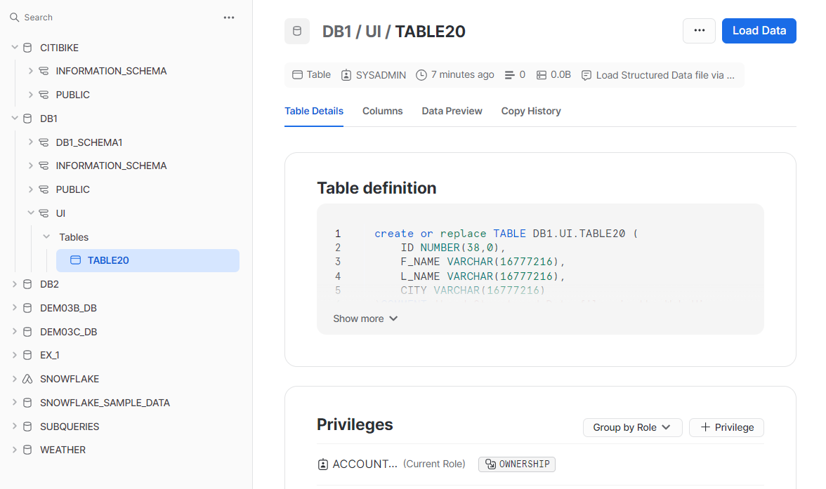

 | 16.6 데이터 파이프라인
 | - 자동화된 프로세싱 단계를 사용하여 데이터를 대상 리포지토리로 이동하는 데이터 전송방법
 | - Snowpipe는 JSON, Avro와 같은 반정형 데이터 유형을 지원한다.
 | - Snowpipe를 사용하여 ELT 데이터 파이프라인을 완성하려면 스트림 및 작업과 같은 Snowflake 객체를
 | 사용하여 문자열 연결 또는 숫자 계산과 같은 작업이 필요한 데이터를 변환해야 한다.
 | - 최적의 파일 크기는 100~250MB의 압축 데이터 크기 이다.
 | - 데이터가 지속적으로 도착하는 경우 60초 구간 내에서 데이터 준비
 | - 아파치 카프카 사용
 | * 카프카 = 외부 시스템에 연결하기 위한 프레임 워크
 | - 카프카는 브로커라고 하는 하나 이상의 서버 클러스터에서 실행되며 모든 카프카 토픽을 클러스터 노드에
 | 분산되도록 분할

Source database
Rest API
Put comand
Snowfalke
Internal
Stage
kafka connect API
Kafka cluster
Tipic1
kafka partition 1
karfka partiton 2
kafka connect API
kafka connect API
copy comand
Snowfalke
target
table

